Hoja 1
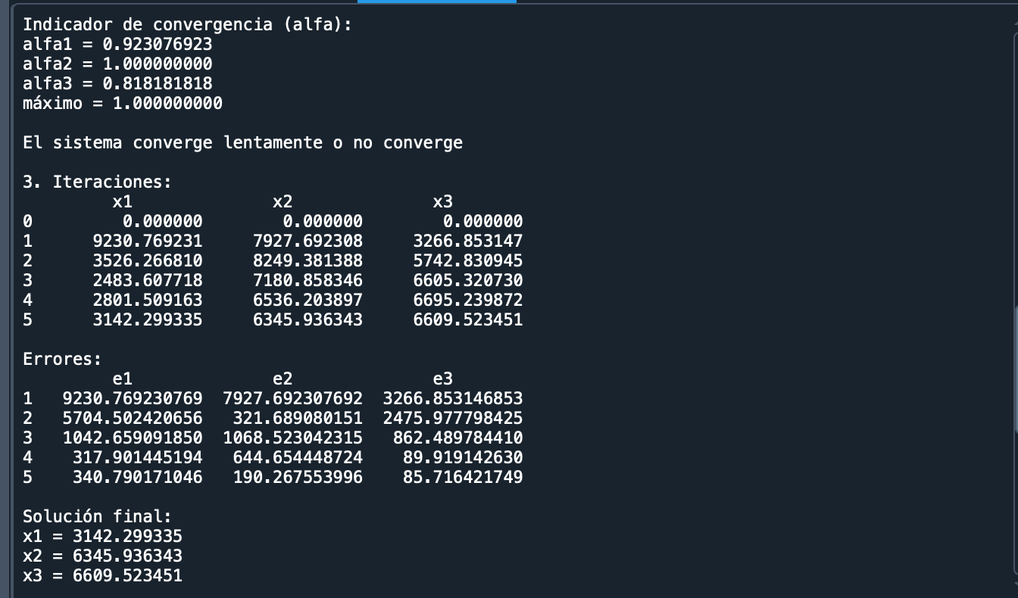
 | % | % | %
 | arena | grano fino | grano grueso
cantera 1 | 52 | 30 | 18
cantera 2 | 20 | 50 | 30
cantera 3 | 25 | 20 | 55

 |  | SEIDEL

 |  | A |  |  | B
 | 0.52 | 0.3 | 0.18 |  | 4800
 | 0.2 | 0.5 | 0.3 |  | 5810
 | 0.25 | 0.2 | 0.55 |  | 5690

 | analizar la convergencia del metodo en el sistema de ecuaciones

 | 1. verificar si la matriz tiene diagonal predominante

 | aii > sumatoria de los aij

 | abs(0.52) > abs(0,3) + abs(0,18)
 | abs(0,5) > abs(0,2) + abs(0,3)
 | abs(0,55) > abs(0,25) + abs(0,2)

 | conclusión: el sistema converge porque la diagonal es predominante

 | 2.despejar los elementos de la diagonal |  |  | x= M x + c
 |  | M |  | c
x1 | 0 | -0.57692307692 | -0.34615384615 | 9230.7692308
x2 | -0.4 | 0 | -0.6 | 11620
x3 | -0.45454545455 | -0.36363636364 | 0 | 10345.454545

encontrar el alfa = indicador de convergencia

alfa1 | 0.92307692308
alfa 2 | 1 |  | si alfa <= 1 el sistema converge
alfa 3 | 0.81818181818 |  | si alfa > 1 converge o lentamente o no converge
maximo | 1

3. itinerar
 | 0 | 1 | 2 | 3 | 4 | 5
x1 | 0 | 9230.7692308 | 3526.2668101 | 2483.6077183 | 2801.5091635 | 3142.2993345 | 3281.7401463
x2 | 0 | 7927.6923077 | 8249.3813878 | 7180.8583455 | 6536.2038968 | 6345.9363428 | 6341.5898712
x3 | 0 | 3266.8531469 | 5742.8309453 | 6605.3207297 | 6695.2398723 | 6609.5234506 | 6547.7217986

error
 | 0 | 1 | 2 | 3 | 4 | 5
e1 | 1 | -1.6177171859 | -0.4198163358 | 0.11347506885 | 0.10845248487 | 0.04248990034 | #DIV/0!
e2 | 1 | 0.03899553979 | -0.14880157648 | -0.0986282648 | -0.029982581564 | -0.00068539147776 | #DIV/0!
e3 | 1 | 0.43114237943 | 0.13057500456 | 0.013430309346 | -0.012968623591 | -0.0094386496429 | #DIV/0!

 | 1 | 0.43114237943 | 0.13057500456 | 0.11347506885 | 0.10845248487 | 0.04248990034

CORRIDA DEL PROGRAMA

